Admin
사용자 데이터

네이버 ID | 9050kim | @naver.com
라이선스 만료일 | 2024-06-05 | >>> 구독하러 가기

네이버 광고
CUSTOMER_ID
엑세스라이선스
비밀키

네이버 광고 ID 및 키 확인 절차

1. 네이버 광고(https://searchad.naver.com/)에 네이버 ID로 가입하고 마지막 화면에서 “광고 등록하러가기”를 클릭한 후 아래 검색광고 화면에서 “광고시스템 바로가기”를 클릭합니다.

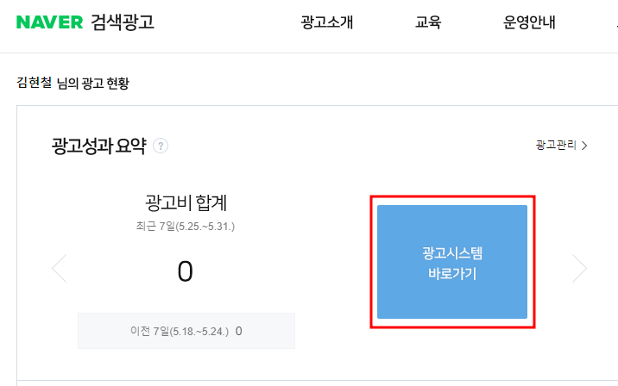

2. 아래 화면에서 “도구 > API 사용 관리”를 클릭합니다.

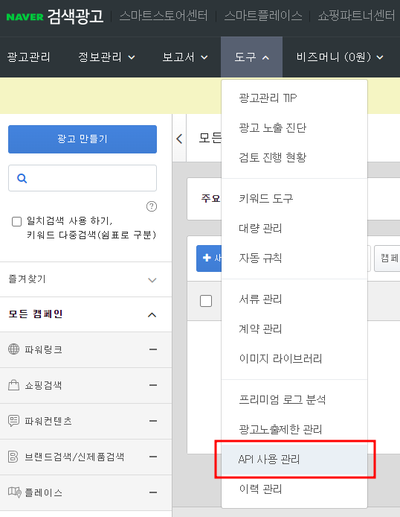

3. “네이버 검색광고 API 서비스 신청” 을 클릭합니다.

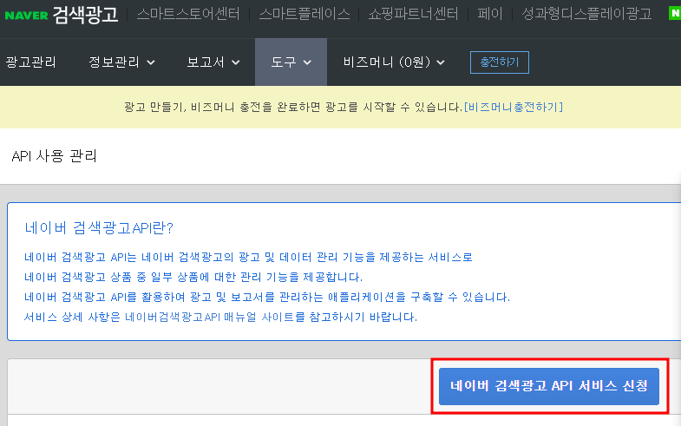

4. 아래 화면에서 CUSTOMER_ID, 엑세스라이선스, 비밀키를 복사합니다.

